202011006
РАБОЧИЙ ТЕХНИЧЕСКИЙ ОТЧЕТ |  |  |  |  | 2020 11 GN 006
 |  |  |  |  | Дата: | 2020-11-18
Наименование предприятия |  |  |  | "UzAutoMotors" АЖ Тошкент шахар филиали
Ф.И.О. составившего отчет |  |  |  | Шегай Игорь Геннадиевич
Номер телефона с кодом города |  |  |  | (99897) 4221690
Модель |  |  | Идентификационный номер автомобиля |  | Пробег | Дата продажи
SPARK |  |  | XWBMF48NELA553797 |  | 6,855 | 21.08.2020.
Обстоятельства при которых обнаружена проблема |  |  |  | Описание проблемы
 |  |  |  | Автомобиль прибыл c жалобой утечки охлаждающей жидкости
А. |  | Автомобиль стоял, двигатель не работал
В. | Автомобиль находился в движении: |  |  | Информация относительно проблемы (Приложить чертеж или фотографию неисправности)
 |  | При торможении
 |  | При переходе от ускорения к накату
 |  | При переключение на задний ход |  |  | 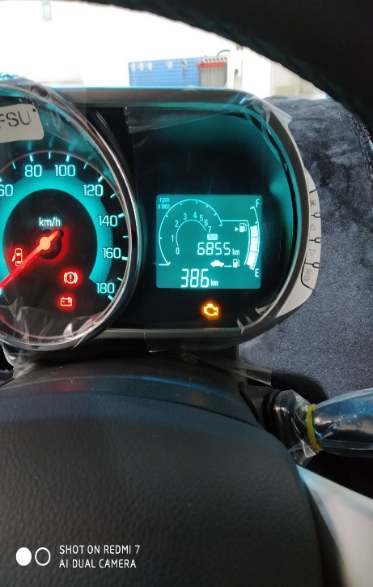
 |  | При повороте
 |  | При ускорении
 |  | При замедлении
 |  | При ______ оборотах в минут
 |  | При любой скорости
 |  | На неровной дороге
 |  | На _____ передаче
С. | При использовании:
 |  | Тормозов |  | 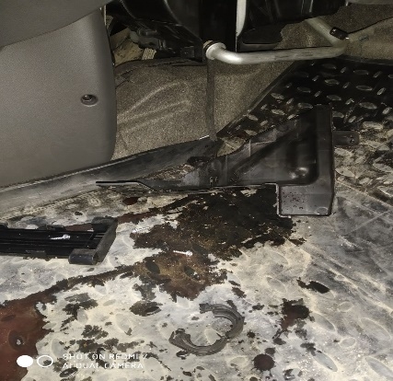 | 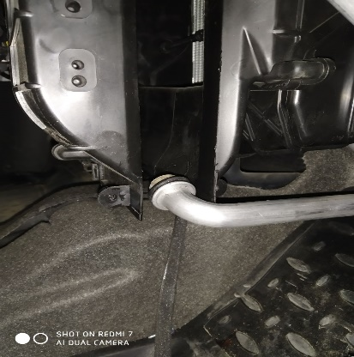
 |  | При повороте руля
 |  | При выключении сцепления
 |  | Обогревателя / кондиционера
 |  | При работе стеклоочистит / омывателя
 |  | При включении радио / CD проигрыват
 |  | Обогревателя заднего стекла
 |  | Прочее
D. | При работе двигателя:
 |  | При запуске |  | 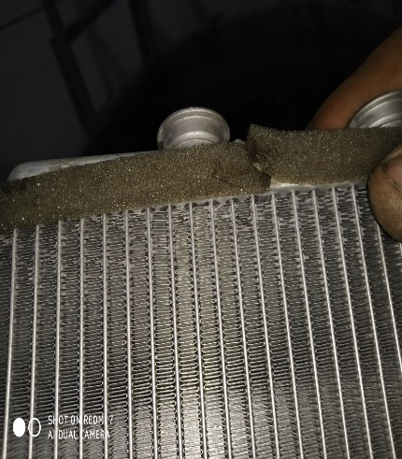 | 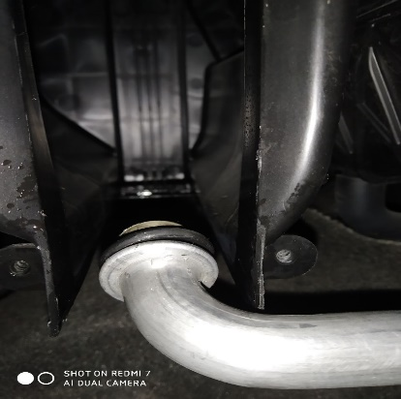
 |  | При прогреве
 |  | На холостом ходу
 |  | При горячем двигателе
E. | Возникает:
 |  | При ускорении
 |  | При высоких оборотах двигателя
 |  | При большой скорости
 |  | При большой загрузке багажника
 | Когда случается по времени: |  |  | Информация о проблемной детали
 |  | Всегда |  | Номер детали по каталогу: | 95193258
 |  | Иногда |  | Наименование детали: | Радиатор отопителя
 |  | После _____ км движения |  | Название поставщика: | -
 |  | После _____ минут езды |  | LOT № детали: | -
Действия инженера по гарантии дилерского предприятия |  |  |  | Утечка охлаждающей жидкости из отопителя печки между перегородок. Требуется замена.

Ответственный Отдел по принятию мер и исследованию проблемы |  |  |  | (заполняется со стороны Отдела Гарантии качества АО "UzAutoMotors")

